Sheet3
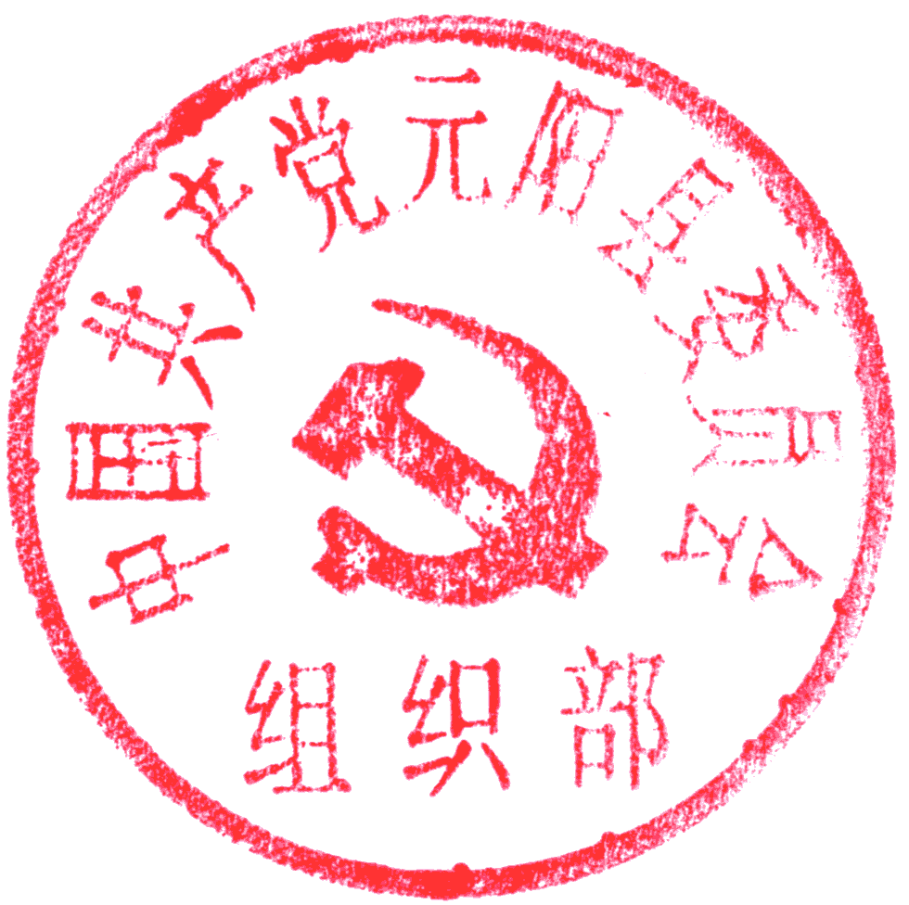 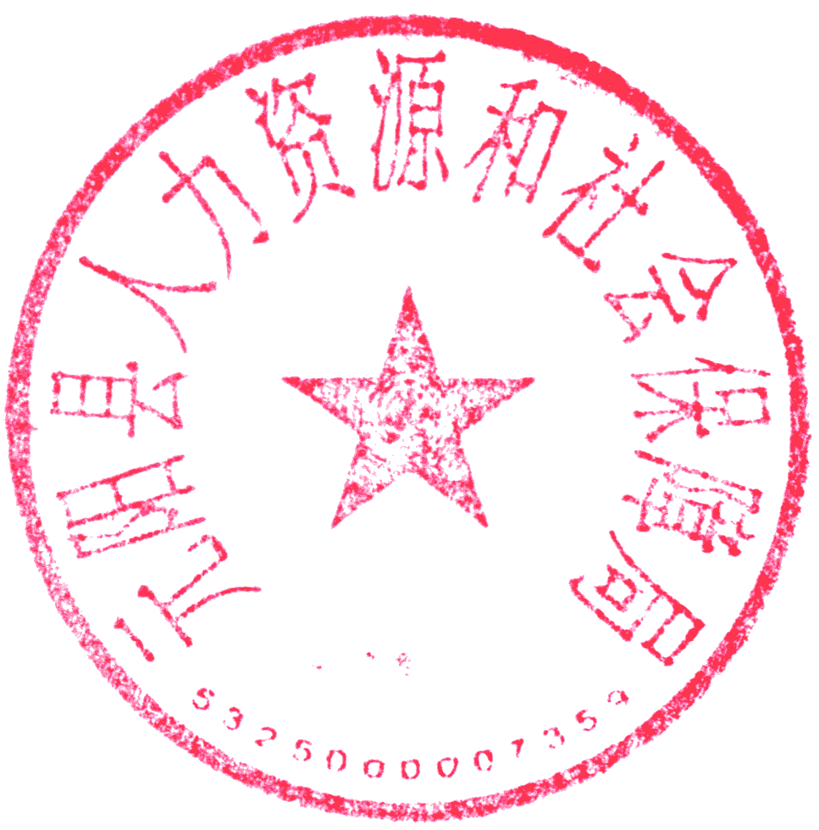 元阳县2022年事业单位公开招聘青年党政干部储备人才拟聘用人员名单公示（第二批）
序号 | 姓名 | 性别 | 岗位 代码 | 招聘单位 | 招聘岗位 | 招聘人数 | 面试成绩 | 排名 | 资格复审情况 | 体检情况 | 考察情况 | 备注
1 | 蒋国东 | 男 | 01 | 所属事业单位 | 工作人员 | 10 | 87.62 | 10 | 通过 | 合格 | 合格
2 | 温和军 | 男 | 01 | 所属事业单位 | 工作人员 | 10 | 87.58 | 11 | 通过 | 合格 | 合格
3 | 陈新 | 男 | 01 | 所属事业单位 | 工作人员 | 10 | 87.52 | 12 | 通过 | 合格 | 合格
4 | 罗杰韬 | 女 | 02 | 所属事业单位 | 工作人员 | 10 | 86.80 | 6 | 通过 | 合格 | 合格
5 | 张雪 | 女 | 02 | 所属事业单位 | 工作人员 | 10 | 84.60 | 11 | 通过 | 合格 | 合格
公示时间为：2023年3月6日至2023年3月14日，共7个工作日。公示期间，如对公示对象有异议，以书面或其他形式向元阳县人力资源和社会保障局反映，反映情况务必实事求是、客观公正。举报公示对象违法违纪问题的，应签署或说明举报人真实姓名、详细联系地址及电话，以便于组织调查核实，组织会为举报人保密。公示期满无异议，将按程序办理相关聘用手续。 举报电话：0873-5643110

